Задание итоговой работы
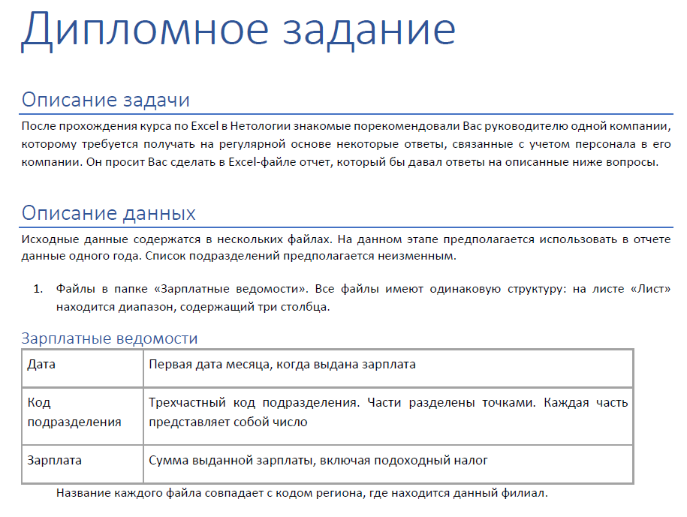

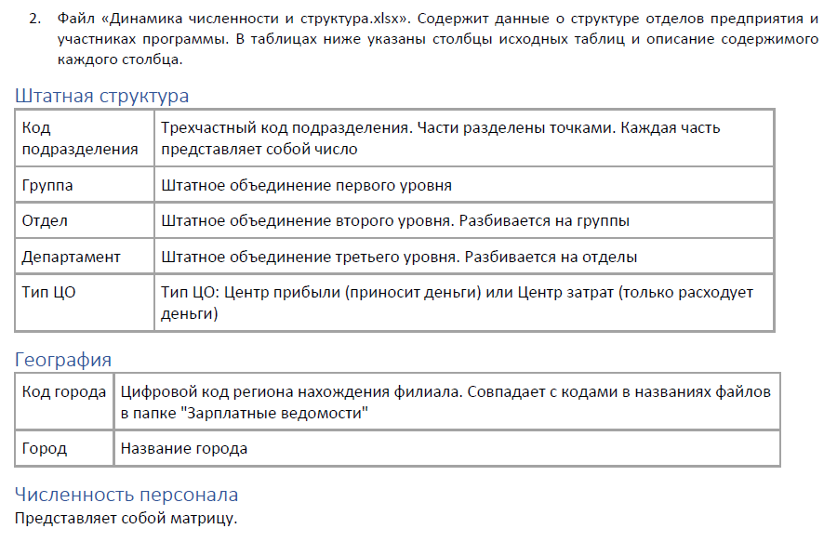

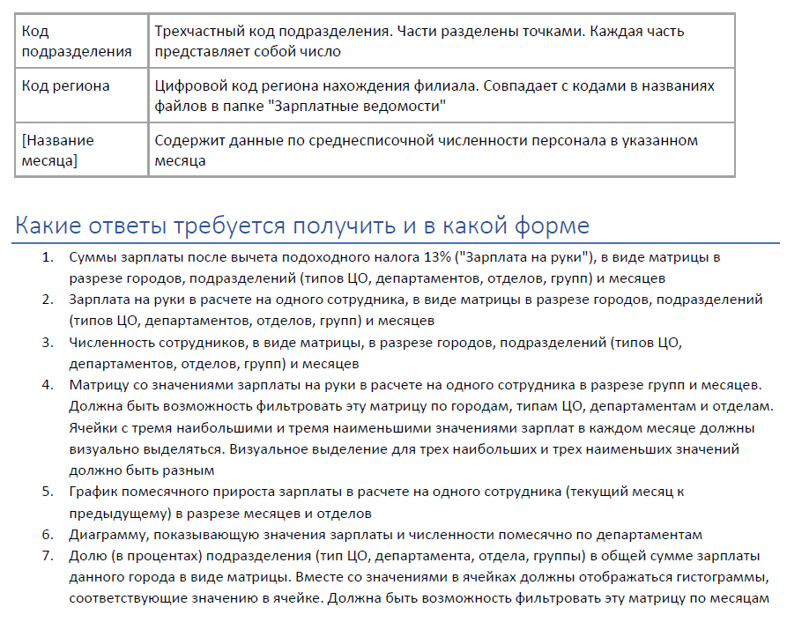

Отчет-Итоговая работа
Сумма зарплаты после вычета налога |  | Месяц |  |  |  |  |  |  |  |  |  |  |  | Сумма зарплаты на руки на 1 сотрудника |  | Месяц |  |  |  |  |  |  |  |  |  |  |  | Численность персонала |  | Месяц |  |  |  |  |  |  |  |  |  |  |  | Зарплата на руки на 1 сотрудника | Месяц |  |  |  |  |  |  |  |  |  |  |  | Прирост зарплата на руки на 1 сотрудника | Отдел |  |  |  |  |  |  |  |  | Департамент |  |  |  |  | Город | Тип ЦО | Зарплата
Город | Тип ЦО | Январь | Февраль | Март | Апрель | Май | Июнь | Июль | Август | Сентябрь | Октябрь | Ноябрь | Декабрь | Город | Тип ЦО | Январь | Февраль | Март | Апрель | Май | Июнь | Июль | Август | Сентябрь | Октябрь | Ноябрь | Декабрь | Город | Тип ЦО | Январь | Февраль | Март | Апрель | Май | Июнь | Июль | Август | Сентябрь | Октябрь | Ноябрь | Декабрь | Группа | Январь | Февраль | Март | Апрель | Май | Июнь | Июль | Август | Сентябрь | Октябрь | Ноябрь | Декабрь | Месяц | B2B | B2C | Бухгалтерия | Казначейство | Отдел оборудования | Отдел ПО | Управленческий учет |  | Зарплата |  |  | Численность персонала |  |  | Екатеринбург | Центр затрат | 45.72%
Екатеринбург | Центр затрат | 3,495,275 ₽ | 3,122,032 ₽ | 3,733,603 ₽ | 2,776,928 ₽ | 3,415,182 ₽ | 3,418,823 ₽ | 3,097,438 ₽ | 3,607,519 ₽ | 2,942,736 ₽ | 3,304,378 ₽ | 3,463,198 ₽ | 3,118,706 ₽ | Екатеринбург | Центр затрат | 506,330 ₽ | 491,732 ₽ | 557,949 ₽ | 437,342 ₽ | 505,914 ₽ | 492,199 ₽ | 484,727 ₽ | 531,788 ₽ | 476,723 ₽ | 489,215 ₽ | 502,890 ₽ | 471,919 ₽ | Екатеринбург | Центр затрат | 75 | 73 | 72 | 72 | 74 | 72 | 72 | 71 | 70 | 72 | 73 | 73 | Группа БД | 40,985 ₽ | 47,188 ₽ | 48,568 ₽ | 41,993 ₽ | 40,763 ₽ | 54,952 ₽ | 47,838 ₽ | 47,641 ₽ | 43,636 ₽ | 43,721 ₽ | 46,793 ₽ | 52,976 ₽ | Январь |  |  |  |  |  |  |  | Месяц | Департамент продаж | Департамент финансов | ИТ | Департамент продаж | Департамент финансов | ИТ |  | Центр прибыли | 17.51%
 | Центр прибыли | 1,113,275 ₽ | 1,166,651 ₽ | 1,166,148 ₽ | 1,025,537 ₽ | 1,273,630 ₽ | 1,144,322 ₽ | 1,133,605 ₽ | 1,241,432 ₽ | 1,451,786 ₽ | 1,501,810 ₽ | 1,495,202 ₽ | 1,418,163 ₽ |  | Центр прибыли | 240,686 ₽ | 253,040 ₽ | 227,094 ₽ | 200,255 ₽ | 235,633 ₽ | 200,036 ₽ | 213,883 ₽ | 192,943 ₽ | 200,810 ₽ | 228,191 ₽ | 233,149 ₽ | 229,090 ₽ |  | Центр прибыли | 24 | 24 | 25 | 26 | 26 | 27 | 28 | 31 | 33 | 35 | 33 | 33 | Группа налогового учета | 38,910 ₽ | 55,421 ₽ | 36,792 ₽ | 52,551 ₽ | 37,250 ₽ | 35,630 ₽ | 36,443 ₽ | 42,196 ₽ | 49,152 ₽ | 39,741 ₽ | 51,321 ₽ | 36,192 ₽ | Февраль | #NUM! | -142 ₽ | 4,636 ₽ | 8,949 ₽ | -628 ₽ | -3,070 ₽ | -2,841 ₽ | Январь | 4,078,929 ₽ | 1,319,017 ₽ | 2,993,261 ₽ | 81 | 26 | 55 | Казань | Центр прибыли | 8.44%
Казань | Центр прибыли | 610,988 ₽ | 624,048 ₽ | 710,523 ₽ | 685,491 ₽ | 652,045 ₽ | 754,619 ₽ | 536,592 ₽ | 530,486 ₽ | 509,648 ₽ | 541,871 ₽ | 561,505 ₽ | 577,628 ₽ | Казань | Центр прибыли | 215,412 ₽ | 222,642 ₽ | 249,739 ₽ | 240,591 ₽ | 231,229 ₽ | 267,766 ₽ | #NUM! | #NUM! | #NUM! | #NUM! | #NUM! | #NUM! | Казань | Центр прибыли | 14 | 14 | 14 | 14 | 14 | 14 | 12 | 12 | 12 | 12 | 12 | 12 | Группа ПО Microsoft | 35,552 ₽ | 39,368 ₽ | 51,654 ₽ | 40,554 ₽ | 47,101 ₽ | 41,132 ₽ | 35,951 ₽ | 51,493 ₽ | 52,134 ₽ | 52,587 ₽ | 36,745 ₽ | 40,188 ₽ | Март | #NUM! | 1,989 ₽ | -2,518 ₽ | -5,255 ₽ | 4,451 ₽ | 12,351 ₽ | 10,102 ₽ | Февраль | 4,205,962 ₽ | 1,401,172 ₽ | 2,514,414 ₽ | 81 | 25 | 54 | Пермь | Центр затрат | 3.09%
Пермь | Центр затрат | 256,406 ₽ | 284,527 ₽ | 335,921 ₽ | 377,836 ₽ | 282,049 ₽ | 374,529 ₽ | 188,782 ₽ | 189,003 ₽ | 116,503 ₽ | 92,628 ₽ | 72,648 ₽ | 95,706 ₽ | Пермь | Центр затрат | 129,261 ₽ | 149,065 ₽ | 158,384 ₽ | 146,798 ₽ | 135,979 ₽ | 161,179 ₽ | 140,189 ₽ | 144,952 ₽ | #NUM! | #NUM! | #NUM! | #NUM! | Пермь | Центр затрат | 6 | 6 | 6 | 7 | 7 | 7 | 4 | 4 | 3 | 2 | 2 | 2 | Группа по работе с крупным бизнесом | #NUM! | #NUM! | 46,420 ₽ | 43,000 ₽ | #NUM! | #NUM! | #NUM! | #NUM! | #NUM! | #NUM! | #NUM! | #NUM! | Апрель | -1,945 ₽ | #NUM! | -9,842 ₽ | 10,069 ₽ | -17,261 ₽ | -8,134 ₽ | -13,852 ₽ | Март | 4,301,097 ₽ | 1,443,091 ₽ | 3,234,523 ₽ | 83 | 25 | 53 |  | Центр прибыли | 6.09%
 | Центр прибыли | 542,373 ₽ | 512,964 ₽ | 565,182 ₽ | 378,573 ₽ | 329,281 ₽ | 384,274 ₽ | 305,126 ₽ | 466,344 ₽ | 396,198 ₽ | 447,043 ₽ | 530,899 ₽ | 405,049 ₽ |  | Центр прибыли | 221,833 ₽ | 221,316 ₽ | 223,814 ₽ | #NUM! | #NUM! | #NUM! | #NUM! | #NUM! | #NUM! | #NUM! | 249,774 ₽ | 200,402 ₽ |  | Центр прибыли | 12 | 12 | 12 | 9 | 8 | 8 | 8 | 9 | 9 | 9 | 10 | 10 | Группа по работе с малым бизнесом | 47,407 ₽ | 46,320 ₽ | 40,869 ₽ | 40,040 ₽ | 42,959 ₽ | 49,101 ₽ | 46,776 ₽ | 43,681 ₽ | 41,086 ₽ | 50,008 ₽ | 46,776 ₽ | 52,221 ₽ | Май | #NUM! | #NUM! | 11,361 ₽ | -18,782 ₽ | 8,987 ₽ | -2,972 ₽ | 13,988 ₽ | Апрель | 4,025,504 ₽ | 1,158,194 ₽ | 2,467,971 ₽ | 81 | 25 | 54 | Уфа | Центр прибыли | 9.70%
Уфа | Центр прибыли | 596,658 ₽ | 741,197 ₽ | 681,364 ₽ | 745,257 ₽ | 678,953 ₽ | 711,956 ₽ | 810,218 ₽ | 613,882 ₽ | 836,918 ₽ | 591,425 ₽ | 739,700 ₽ | 629,369 ₽ | Уфа | Центр прибыли | 199,183 ₽ | 233,045 ₽ | 217,423 ₽ | 227,593 ₽ | 204,979 ₽ | 212,270 ₽ | 251,045 ₽ | 195,702 ₽ | 276,295 ₽ | 195,634 ₽ | 242,502 ₽ | 209,908 ₽ | Уфа | Центр прибыли | 16 | 16 | 16 | 16 | 16 | 16 | 15 | 15 | 15 | 15 | 15 | 15 | Группа по работе с партнерами | 47,035 ₽ | 46,498 ₽ | 40,149 ₽ | #NUM! | #NUM! | #NUM! | #NUM! | 46,872 ₽ | 44,692 ₽ | 44,905 ₽ | 38,429 ₽ | 39,971 ₽ | Июнь | #NUM! | #NUM! | -7,710 ₽ | -1,376 ₽ | 11,487 ₽ | 7,486 ₽ | -8,353 ₽ | Май | 4,048,781 ₽ | 1,431,901 ₽ | 2,817,789 ₽ | 79 | 25 | 56 | Челябинск | Центр прибыли | 9.45%
Челябинск | Центр прибыли | 685,374 ₽ | 614,326 ₽ | 618,738 ₽ | 667,331 ₽ | 588,531 ₽ | 692,153 ₽ | 669,502 ₽ | 577,637 ₽ | 666,427 ₽ | 864,296 ₽ | 707,104 ₽ | 812,365 ₽ | Челябинск | Центр прибыли | #NUM! | #NUM! | 202,841 ₽ | 211,518 ₽ | 219,856 ₽ | 254,324 ₽ | 236,264 ₽ | 230,219 ₽ | 216,252 ₽ | 258,738 ₽ | 202,853 ₽ | #NUM! | Челябинск | Центр прибыли | 15 | 15 | 16 | 16 | 15 | 14 | 14 | 14 | 15 | 16 | 16 | 15 | Группа по работе со средним бизнесом | 36,585 ₽ | 41,021 ₽ | 45,282 ₽ | 43,697 ₽ | 49,371 ₽ | 39,519 ₽ | 42,540 ₽ | 45,354 ₽ | 45,558 ₽ | 46,952 ₽ | 46,845 ₽ | 53,040 ₽ | Июль | #NUM! | #NUM! | -3,676 ₽ | 15,196 ₽ | -12,349 ₽ | -4,991 ₽ | 10,349 ₽ | Июнь | 4,238,303 ₽ | 1,153,651 ₽ | 3,206,524 ₽ | 79 | 24 | 55 | Общий итог |  | 100.00%
 |  |  |  |  |  |  |  |  |  |  |  |  |  |  |  |  |  |  |  |  |  |  |  |  |  |  |  |  |  |  |  |  |  |  |  |  |  |  |  |  |  | Группа прямых продаж | 40,882 ₽ | 41,136 ₽ | 51,462 ₽ | 47,011 ₽ | 43,250 ₽ | 48,841 ₽ | 45,965 ₽ | 43,030 ₽ | 50,562 ₽ | 46,156 ₽ | 52,060 ₽ | 41,796 ₽ | Август | #NUM! | #NUM! | 6,835 ₽ | -10,672 ₽ | 9,637 ₽ | 5,044 ₽ | -4,670 ₽ | Июль | 3,971,314 ₽ | 1,289,011 ₽ | 2,488,253 ₽ | 77 | 24 | 52
 |  |  |  |  |  |  |  |  |  |  |  |  |  |  |  |  |  |  |  |  |  |  |  |  |  |  |  |  |  |  |  |  |  |  |  |  |  |  |  |  |  | Группа расчета ЗП | 50,252 ₽ | 53,924 ₽ | 50,606 ₽ | 36,453 ₽ | 57,169 ₽ | 51,478 ₽ | 36,382 ₽ | 42,808 ₽ | #NUM! | #NUM! | #NUM! | #NUM! | Сентябрь | #NUM! | 2,676 ₽ | #NUM! | 11,159 ₽ | -18,824 ₽ | -4,324 ₽ | -10,229 ₽ | Август | 3,942,276 ₽ | 1,168,097 ₽ | 3,195,721 ₽ | 81 | 23 | 52
 |  |  |  |  |  |  |  |  |  |  |  |  |  |  |  |  |  |  |  |  |  |  |  |  |  |  |  |  |  |  |  |  |  |  |  |  |  |  |  |  |  | Группа средств разработки | 52,315 ₽ | 36,529 ₽ | 59,884 ₽ | 51,675 ₽ | 42,203 ₽ | 49,713 ₽ | 46,941 ₽ | 51,978 ₽ | 44,853 ₽ | 42,034 ₽ | 45,633 ₽ | 40,043 ₽ | Октябрь | #NUM! | -2,097 ₽ | #NUM! | -14,673 ₽ | 14,517 ₽ | -1,003 ₽ | 4,146 ₽ | Сентябрь | 4,437,904 ₽ | 1,097,602 ₽ | 2,418,764 ₽ | 84 | 23 | 50
 |  |  |  |  |  |  |  |  |  |  |  |  |  |  |  |  |  |  |  |  |  |  |  |  |  |  |  |  |  |  |  |  |  |  |  |  |  |  |  |  |  | Группа учета ОС и МБП | 47,450 ₽ | 42,138 ₽ | 57,332 ₽ | 30,510 ₽ | 49,824 ₽ | 31,987 ₽ | 46,662 ₽ | 55,397 ₽ | 47,377 ₽ | 48,751 ₽ | 43,443 ₽ | 48,924 ₽ | Ноябрь | #NUM! | -286 ₽ | #NUM! | -7,253 ₽ | -2,715 ₽ | -500 ₽ | 8,399 ₽ | Октябрь | 4,536,143 ₽ | 1,196,303 ₽ | 2,708,302 ₽ | 87 | 23 | 51
 |  |  |  |  |  |  |  |  |  |  |  |  |  |  |  |  |  |  |  |  |  |  |  |  |  |  |  |  |  |  |  |  |  |  |  |  |  |  |  |  |  | Казначейство | 45,375 ₽ | 54,324 ₽ | 49,069 ₽ | 59,138 ₽ | 40,356 ₽ | 38,979 ₽ | 54,176 ₽ | 43,503 ₽ | 54,662 ₽ | 39,990 ₽ | 32,736 ₽ | 43,848 ₽ | Декабрь | #NUM! | -4,361 ₽ | #NUM! | 11,112 ₽ | 895 ₽ | 926 ₽ | -8,301 ₽ | Ноябрь | 4,637,253 ₽ | 1,241,402 ₽ | 2,822,788 ₽ | 86 | 24 | 51
 |  |  |  |  |  |  |  |  |  |  |  |  |  |  |  |  |  |  |  |  |  |  |  |  |  |  |  |  |  |  |  |  |  |  |  |  |  |  |  |  |  | Оборудование для конечных пользователей | 53,758 ₽ | 55,614 ₽ | 51,548 ₽ | 34,328 ₽ | 52,969 ₽ | 51,620 ₽ | 47,507 ₽ | 44,723 ₽ | 35,168 ₽ | 55,269 ₽ | 37,313 ₽ | 58,670 ₽ |  |  |  |  |  |  |  |  | Декабрь | 4,416,751 ₽ | 1,157,675 ₽ | 2,537,052 ₽ | 85 | 24 | 51
 |  |  |  |  |  |  |  |  |  |  |  |  |  |  |  |  |  |  |  |  |  |  |  |  |  |  |  |  |  |  |  |  |  |  |  |  |  |  |  |  |  | Серверное оборудование | 40,898 ₽ | 37,787 ₽ | 50,754 ₽ | 33,453 ₽ | 32,785 ₽ | 57,109 ₽ | 36,523 ₽ | 58,582 ₽ | 30,489 ₽ | 39,422 ₽ | 51,948 ₽ | 32,381 ₽
Прирост зарплаты на руки на 1 сотрудника
 | B2B | Управленческий учет | B2C | Бухгалтерия | Казначейство | Отдел оборудования | Отдел ПО
Январь
Февраль | #N/A | -2841 ₽ | -142 ₽ | 4636 ₽ | 8949 ₽ | -628 ₽ | -3070 ₽
Март | #N/A | 10102 ₽ | 1989 ₽ | -2518 ₽ | -5255 ₽ | 4451 ₽ | 12351 ₽
Апрель | -1945 ₽ | -13852 ₽ | #N/A | -9842 ₽ | 10069 ₽ | -17261 ₽ | -8134 ₽
Май | #N/A | 13988 ₽ | #N/A | 11361 ₽ | -18782 ₽ | 8987 ₽ | -2972 ₽
Июнь | #N/A | -8353 ₽ | #N/A | -7710 ₽ | -1376 ₽ | 11487 ₽ | 7486 ₽
Июль | #N/A | 10349 ₽ | #N/A | -3676 ₽ | 15196 ₽ | -12349 ₽ | -4991 ₽
Август | #N/A | -4670 ₽ | #N/A | 6835 ₽ | -10672 ₽ | 9637 ₽ | 5044 ₽
Сентябрь | #N/A | -10229 ₽ | 2676 ₽ | #N/A | 11159 ₽ | -18824 ₽ | -4324 ₽
Октябрь | #N/A | 4146 ₽ | -2097 ₽ | #N/A | -14673 ₽ | 14517 ₽ | -1003 ₽
Ноябрь | #N/A | 8399 ₽ | -286 ₽ | #N/A | -7253 ₽ | -2715 ₽ | -500 ₽
Декабрь | #N/A | -8301 ₽ | -4361 ₽ | #N/A | 11112 ₽ | 895 ₽ | 926 ₽
Зарплата и численность персонала по департаментам
 |  |  |  |  |  |  |  |  |  |  |  |  |  |  |  |  |  |  |  |  |  |  |  |  |  |  |  |  |  |  |  |  |  |  |  |  |  |  |  |  |  | Учет затрат | 32,187 ₽ | 48,687 ₽ | 49,851 ₽ | 34,041 ₽ | 56,239 ₽ | 39,848 ₽ | 56,454 ₽ | 54,984 ₽ | 35,703 ₽ | 53,046 ₽ | 52,181 ₽ | 49,274 ₽
 |  |  |  |  |  |  |  |  |  |  |  |  |  |  |  |  |  |  |  |  |  |  |  |  |  |  |  |  |  |  |  |  |  |  |  |  |  |  |  |  |  | Учет прибыли | 54,358 ₽ | 32,177 ₽ | 51,217 ₽ | 39,322 ₽ | 45,102 ₽ | 44,787 ₽ | 48,877 ₽ | 41,007 ₽ | 39,831 ₽ | 30,781 ₽ | 48,444 ₽ | 34,749 ₽

